Solicitud gráfica
 | Área: | Ciencias Naturales |  |  | Fecha:
 | Grado: | 10 |  |  | 2015-03-02
 | Título del tema: | Movimiento en una dimensión |  |  | ¿Cuaderno de estudio o recurso? | Recurso
 | Editor: | Sergio Cuellar Ardila |  |  | Motor del recurso | M7A

 | Código guión o recurso: | CN_10_02_CO | ← Para determinar este código, visite la hoja de Ayuda
 |  |  |  |  | ESPECIFICACIÓN DE ARCHIVOS A ENTREGAR
Núm. | Archivo Shutterstock o ruta en web | Imagen para: | Tipo | Formato | Nombre imagen SMALL | Tamaño imagen SMALL | Nombre imagen ZOOM | Tamaño imagen ZOOM | Descripción | Observaciones
F1 | http://upload.wikimedia.org/wikipedia/commons/9/92/Grafico_pv_del_MRU.jpg IMAGEN SUPERIOR | Recurso M7A | Ilustración | Horizontal | CN_10_02_CO_F1n.png | 286 x 286 px | CN_10_02_CO_F1a.png | 500 x 500 px | Gráfico de posición contra tiempo de un cuerpo | 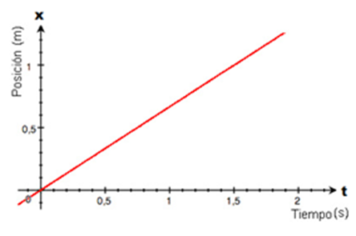 Se debe agregar una x en el eje vertical y una t en el eje horizontal a la imagen original. Adaptadapor el autor By Grafico_pv_del_MRU.jpg: SergioN derivative work: Robot8A (Grafico_pv_del_MRU.jpg) [CC BY 3.0 (http://creativecommons.org/licenses/by/3.0) or GFDL (http://www.gnu.org/copyleft/fdl.html)], via Wikimedia Commons
F2 | ES UN NUMERO | Recurso M7A | Fotografía | Horizontal | CN_10_02_CO_F2n.png | 286 x 286 px | CN_10_02_CO_F2a.png | 500 x 500 px | Imagen que diga 1,5 metros
2,5 m
F3 | ES UN NUMERO | Recurso M7A | Fotografía | Horizontal | CN_10_02_CO_F3n.png | 286 x 286 px | CN_10_02_CO_F3a.png | 500 x 500 px | Imagen que diga 2,5 metros
F4 | ES UN NUMERO | Recurso M7A | Fotografía | Horizontal | CN_10_02_CO_F4n.png | 286 x 286 px | CN_10_02_CO_F4a.png | 500 x 500 px | Imagen que diga 0,7 metros | 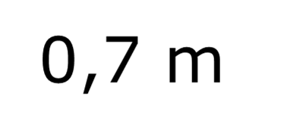
F5 | http://upload.wikimedia.org/wikipedia/commons/9/92/Grafico_pv_del_MRU.jpg LA IMAGEN DE ABAJO | Recurso M7A | Ilustración | Horizontal | CN_10_02_CO_F5n.png | 286 x 286 px | CN_10_02_CO_F5a.png | 500 x 500 px | Gráfico de velocidad contra tiempo de un cuerpo (la que está ne la parte de abajo) | Se debe agregar una v en el eje vertical y una t en el eje horizontal a la imagen original.
F6 | ES UN NUMERO | Recurso M7A | Fotografía | Horizontal | CN_10_02_CO_F6n.png | 286 x 286 px | CN_10_02_CO_F6a.png | 500 x 500 px | 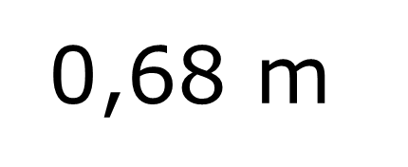 Imagen que diga 0,68 metros
F7 | ES UN NUMERO | Recurso M7A | Fotografía | Horizontal | CN_10_02_CO_F7n.png | 286 x 286 px | CN_10_02_CO_F7a.png | 500 x 500 px | Imagen que diga 3,1 metros | 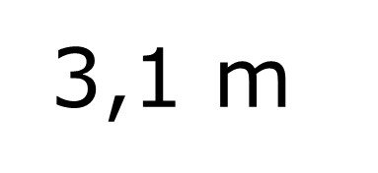
F8 | ES UN NUMERO | Recurso M7A | Fotografía | Horizontal | CN_10_02_CO_F8n.png | 286 x 286 px | CN_10_02_CO_F8a.png | 500 x 500 px | Imagen que diga 1,5 metros

